Task 1
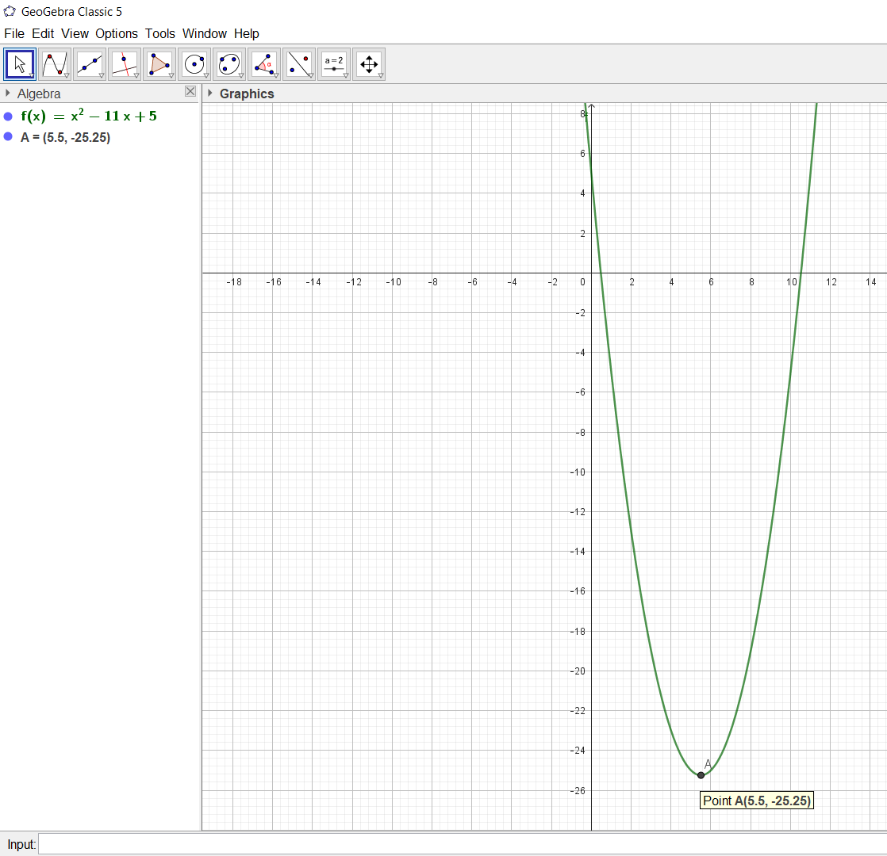
Вариант | 29
f(x)= | x^2-11x+5
f'(x)= | 2x-11=0 |  | 11 | 2
 | x=11/2 | 5.50
f(5,5)= | -25.25

Пассивный поиск |  | a)
N= | 16 |  | a= | b= |  |  | f(x)= | 1 | -11 | 5
E= | 0.1 |  | 0 | 8
j | 1 |  | 2 |  | 3 |  | 4 |  | 5 |  | 6 |  | 7 |  | 8
 | 1 | 2 | 3 | 4 | 5 | 6 | 7 | 8 | 9 | 10 | 11 | 12 | 13 | 14 | 15 | 16
x | 0.83888888889 | 0.93888888889 | 1.7277777778 | 1.8277777778 | 2.6166666667 | 2.7166666667 | 3.5055555556 | 3.6055555556 | 4.3944444444 | 4.4944444444 | 5.2833333333 | 5.3833333333 | 6.1722222222 | 6.2722222222 | 7.0611111111 | 7.1611111111
f(x) | -3.5240432099 | -4.4462654321 | -11.020339506 | -11.764783951 | -16.936388889 | -17.503055556 | -21.272191358 | -21.661080247 | -24.027746914 | -24.238858025 | -25.203055556 | -25.236388889 | -24.798117284 | -24.65367284 | -22.812932099 | -22.490709877

xmin= | 5.3833333333
f(xmin)= | -25.236388889
Отрезок локализации
5.2833333333 | 6.1722222222
Пассивный поиск |  | б)
N= | 17 |  | a= | b= |  |  | f(x)= | 1 | -11 | 5
E= | 0.1 |  | 0 | 8
i | 1 | 2 | 3 | 4 | 5 | 6 | 7 | 8 | 9 | 10 | 11 | 12 | 13 | 14 | 15 | 16
x | 0.44444444444 | 0.88888888889 | 1.3333333333 | 1.7777777778 | 2.2222222222 | 2.6666666667 | 3.1111111111 | 3.5555555556 | 4 | 4.4444444444 | 4.8888888889 | 5.3333333333 | 5.7777777778 | 6.2222222222 | 6.6666666667 | 7.1111111111
f(x) | 0.30864197531 | -3.987654321 | -7.8888888889 | -11.395061728 | -14.50617284 | -17.222222222 | -19.543209877 | -21.469135802 | -23 | -24.135802469 | -24.87654321 | -25.222222222 | -25.172839506 | -24.728395062 | -23.888888889 | -22.654320988

xmin= | 5.3333333333
f(xmin)= | -25.222222222
Отрезок локализации
4.8888888889 | 5.7777777778

Метод дихотомии
N= | 16 |  | a= | b= |  |  | f(x)= | 1 | -11 | 5
E= | 0.1 |  | 0 | 8
N/2 | 8.00

итерация | x1 | x2 | f1 | <>= | f2 | a | b
0 | -- | -- | -- | -- | -- | 0 | 8
1 | 3.95 | 4.05 | -22.8475 | > | -23.1475 | 3.95 | 8
2 | 5.925 | 6.025 | -25.069375 | <= | -24.974375 | 3.95 | 6.025
3 | 4.9375 | 5.0375 | -24.93359375 | > | -25.03609375 | 4.9375 | 6.025
4 | 5.43125 | 5.53125 | -25.245273437 | > | -25.249023438 | 5.43125 | 6.025
5 | 5.678125 | 5.778125 | -25.218271484 | <= | -25.172646484 | 5.43125 | 5.778125
6 | 5.5546875 | 5.6546875 | -25.247009277 | <= | -25.226071777 | 5.43125 | 5.6546875
7 | 5.49296875 | 5.59296875 | -25.249950562 | <= | -25.241356812 | 5.43125 | 5.59296875
8 | 5.462109375 | 5.562109375 | -25.248564301 | <= | -25.246142426 | 5.43125 | 5.562109375

a= | 5.43125 | f= | -25.245273437
b= | 5.562109375 | f= | -25.246142426
x18= | 5.462109375 | f= | -25.248564301
x17 | 5.49296875 | f= | -25.249950562

f(xmin)= | -25.249950562 | xmin= | 5.49296875
Промежуток
5.43125 | 5.562109375

Метод Фибоначчи
N= | 16 |  | a= | b= |  |  | f(x)= | 1 | -11 | 5
E= | 0.1 |  | 0 | 8

i | 1 | 2 | 3 | 4 | 5 | 6 | 7 | 8 | 9 | 10 | 11 | 12 | 13 | 14 | 15 | 16 | 17
F(i) | 1 | 2 | 3 | 5 | 8 | 13 | 21 | 34 | 55 | 89 | 144 | 233 | 377 | 610 | 987 | 1597 | 2584

 | проверка
 | N+1 | 17 | (b-a)/F(N+1)= |  | 0.0030959752322
 |  |  |  |  | тогда | E= | 0.003

номер | x1 | x2 | f1 | znak | f2 | a | b | F(N-j-1) | F(N-j+1) | N-j+1 | F(N-j)
0 | -- | -- | -- | -- | -- | 0 | 8 | 987 | 2584 | 17 | 1597
1 | 3.0557276143 | 4.9442723857 | -19.275532504 | > | -24.941166819 | 3.0557276143 | 8 | 610 | 1597 | 16 | 987
2 | 4.9442723857 | 6.1114552286 | -24.941166819 | <= | -24.876122503 | 3.0557276143 | 6.1114552286 | 377 | 987 | 15 | 610
3 | 4.2229104571 | 4.9442723857 | -23.619042299 | > | -24.941166819 | 4.2229104571 | 6.1114552286 | 233 | 610 | 14 | 377
4 | 4.9442723857 | 5.3900932999 | -24.941166819 | > | -25.237920517 | 4.9442723857 | 6.1114552286 | 144 | 377 | 13 | 233
5 | 5.3900932999 | 5.6656343143 | -25.237920517 | <= | -25.222565274 | 4.9442723857 | 5.6656343143 | 89 | 233 | 12 | 144
6 | 5.2198134001 | 5.3900932999 | -25.171495469 | > | -25.237920517 | 5.2198134001 | 5.6656343143 | 55 | 144 | 11 | 89
7 | 5.3900932999 | 5.4953544145 | -25.237920517 | > | -25.249978419 | 5.3900932999 | 5.6656343143 | 34 | 89 | 10 | 55
8 | 5.4953544145 | 5.5603731997 | -25.249978419 | <= | -25.246355077 | 5.3900932999 | 5.5603731997 | 21 | 55 | 9 | 34
9 | 5.4551120852 | 5.4953544145 | -25.247985075 | > | -25.249978419 | 5.4551120852 | 5.5603731997 | 13 | 34 | 8 | 21
10 | 5.4953544145 | 5.5201308704 | -25.249978419 | <= | -25.249594748 | 5.4551120852 | 5.5201308704 | 8 | 21 | 7 | 13
11 | 5.479888541 | 5.4953544145 | -25.249595529 | > | -25.249978419 | 5.479888541 | 5.5201308704 | 5 | 13 | 6 | 8
12 | 5.4953544145 | 5.5046649969 | -25.249978419 | <= | -25.249978238 | 5.479888541 | 5.5046649969 | 3 | 8 | 5 | 5
13 | 5.4891991234 | 5.4953544145 | -25.249883341 | > | -25.249978419 | 5.4891991234 | 5.5046649969 | 2 | 5 | 4 | 3
14 | 5.4953544145 | 5.4985097057 | -25.249978419 | > | -25.249997779 | 5.4953544145 | 5.5046649969 | 1 | 3 | 3 | 2
15 | 5.4985097057 | 5.5015097057 | -25.249997779 | <= | -25.249997721 | 5.4953544145 | 5.5015097057 | 1 | 2 | 2 | 1
 |  |  |  |  |  |  |  |  | 1
a= | 5.4953544145 | f= | -2.52E+01
b= | 5.5015097057 | f= | -2.52E+01
x1.15 | 5.4985097057 | f= | -25.249997779
 |  |  | -25.249997779

f(xmin)= | -25.249997779 | xmin= | 5.4985097057
Промежуток
5.4953544145 | 5.5015097057

Метод золотого сечения
N= | 16 |  | a= | b= |  |  | f(x)= | 1 | -11 | 5
E= | 0.1 |  | 0 | 8
Ф1= | 0.38196601125
Ф2= | 0.61803398875

номер | x1 | x2 | f1 | znak | f2 | a | b
0 | -- | -- | -- | -- | -- | 0 | 8
1 | 3.05572809 | 4.94427191 | -19.27553483 | > | -24.94116629 | 3.05572809 | 8
2 | 4.94427191 | 6.11145618 | -24.94116629 | <= | -24.87612134 | 3.05572809 | 6.11145618
3 | 4.22291236 | 4.94427191 | -23.61904716 | > | -24.94116629 | 4.22291236 | 6.11145618
4 | 4.94427191 | 5.39009663 | -24.94116629 | > | -25.237921249 | 4.94427191 | 6.11145618
5 | 5.39009663 | 5.66563146 | -25.237921249 | <= | -25.222566219 | 4.94427191 | 5.66563146
6 | 5.21980674 | 5.39009663 | -25.171491737 | > | -25.237921249 | 5.21980674 | 5.66563146
7 | 5.39009663 | 5.49534157 | -25.237921249 | > | -25.249978299 | 5.39009663 | 5.66563146
8 | 5.49534157 | 5.56038652 | -25.249978299 | <= | -25.246353468 | 5.39009663 | 5.56038652
9 | 5.4551415801 | 5.49534157 | -25.247987722 | > | -25.249978299 | 5.4551415801 | 5.56038652
10 | 5.49534157 | 5.5201865301 | -25.249978299 | <= | -25.249592504 | 5.4551415801 | 5.5201865301
11 | 5.4799865402 | 5.49534157 | -25.249599461 | > | -25.249978299 | 5.4799865402 | 5.5201865301
12 | 5.49534157 | 5.5048315003 | -25.249978299 | <= | -25.249976657 | 5.4799865402 | 5.5048315003
13 | 5.4894764705 | 5.49534157 | -25.249889255 | > | -25.249978299 | 5.4894764705 | 5.5048315003
14 | 5.49534157 | 5.4989664008 | -25.249978299 | > | -25.249998932 | 5.49534157 | 5.5048315003
15 | 5.4989664008 | 5.5012066695 | -25.249998932 | <= | -25.249998544 | 5.49534157 | 5.5012066695

a= | 5.49534157 | f= | -25.249978299
b= | 5.5012066695 | f= | -25.249998544
x1.15 | 5.4989664008 | f= | -25.249998932
 |  |  | -25.249998932

f(xmin)= | -25.249998932 | xmin= | 5.4989664008
Промежуток
5.49534157 | 5.5012066695

